상품제안서
2IN1 보조배터리형 핸디선풍기 AIREEZE | 상품코드: F26282

 |  |  |  |  |  |  | 02-412-0044 | www.easy1.co.kr
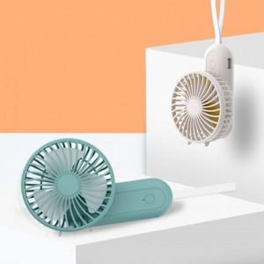

【상세/제작정보】 | 판비 4만원 추가

【인쇄/포장옵션】 | 실크 / 포장지포장

【공급단가】 | 수량 | 50~ | 100~ | 500~ | 1,000~ | 2,000~
*VAT별도 | 단가 | 16,250원 | 15,990원 | 15,600원 | 15,210원 | 14,950원

【상품 URL】 | https://dev.easy1.co.kr:443/src/goods_detail.php?gdno=26282

